April
 | ABSENSI MANUAL
 |  |  | NAMA |  | Rizki SetyaPambudi
 |  |  | NPP BNI |  | : 102137
 |  |  | DIVISI |  | : RDL
 |  |  | KELOMPOK |  | : Payment Services Delivery (PSD)
 |  |  | PERIODE |  | :

 |  |  |  |  | H : Hadir | C = Cuti | I=Izin | S = Sakit | L = Lembur
No | Tanggal | Jam Masuk | Jam Pulang | Total Jam Kerja | Status Kehadiran |  |  |  |  | Project | Project Code | Departemen | Kegiatan
 |  |  |  |  | Hadir | Cuti | Izin | Sakit | Lembur
1
2
3
4
5
6
7
8
9
10
11
12
13
14
15
16
17
18
19
20
21
22
23
24
25
26
27
28
29
30
31
 |  |  |  | Jumlah | 0 | 0 | 0 | 0

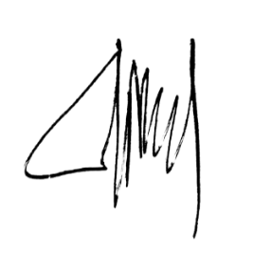
 |  | Pemohon |  |  |  |  | Diperiksa, |  |  |  | Disetujui,

 |  | Nama : Rizki SetyaPambudi |  |  |  |  | Nama : |  |  |  | Nama :

